美工设计需求表
设计对接表

账号 |  | 备注说明：统一风格， 统一字体
下单人
产品名称（工作简码） |  | 其他具体问题或者需要提供文字的请跟我直接沟通
下单时间
要求完成时间
工作内容 | 新品图片
需要配合人员
附图1 | 具体要求 | 图片中文案 | 参考链接 | 参考图片
突出滤芯可以适用于多种场合的特点 | 将圆形饮水机换成方形饮水机，中间放上方形滤芯图片。饮水机品牌字体去除。 | Multiple Occasions |  | 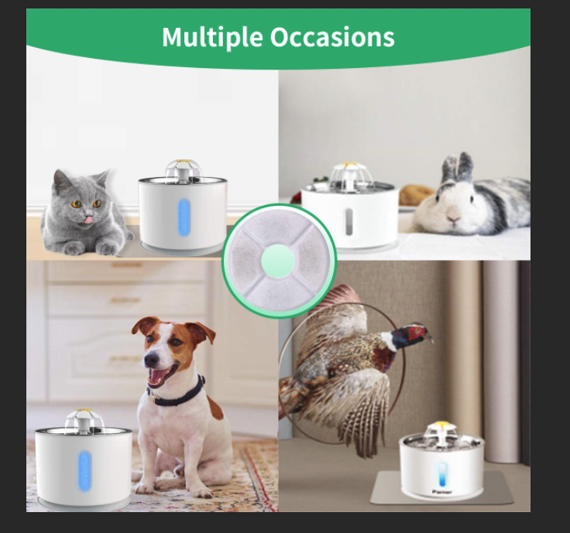
附图2 | 具体要求 | 图片中文案 | 参考链接 | 参考图片
小提示 | 圆形滤芯换成方形滤芯，绿底 字体白色。 | Please Rinse the Filter with Water Throughly Before Use |  | 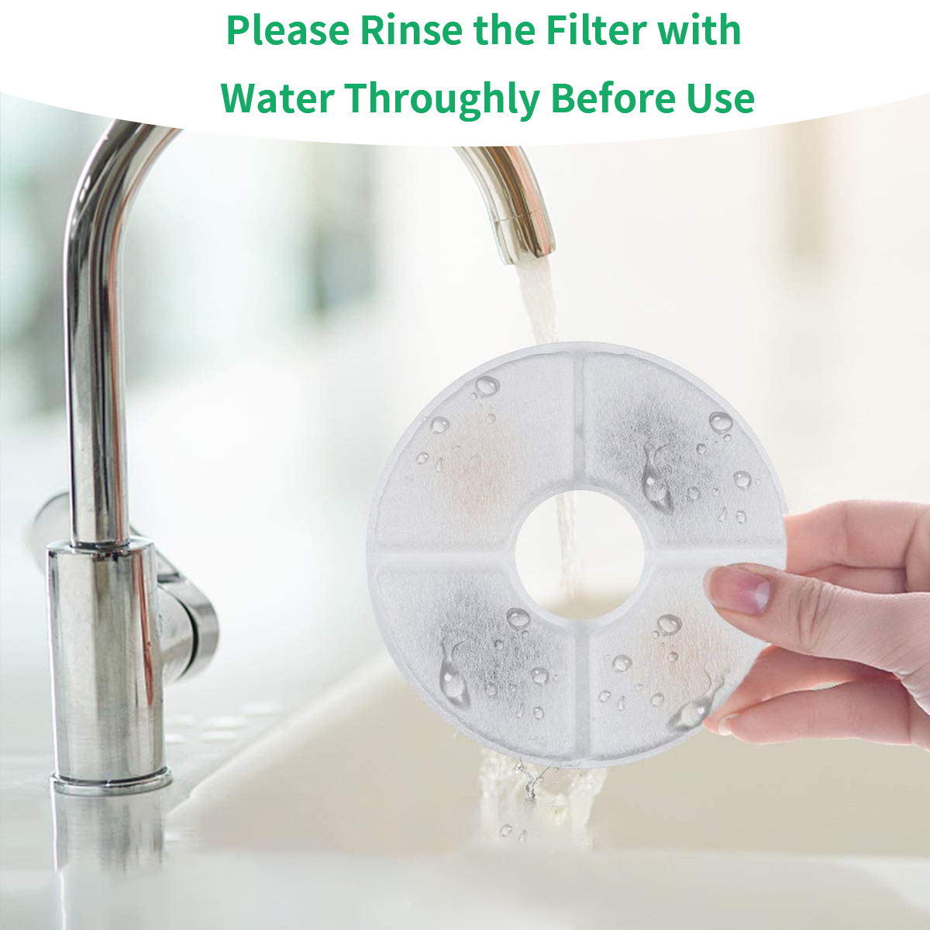 | 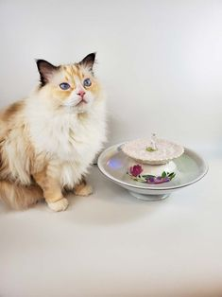
附图3 | 具体要求 | 图片中文案 | 参考链接 | 参考图片
保证宠物健康 | 小猫嘴叼着滤芯的场景 中间放饮水机 滤芯 | KEEP YOUR PET HEALTHY |  | 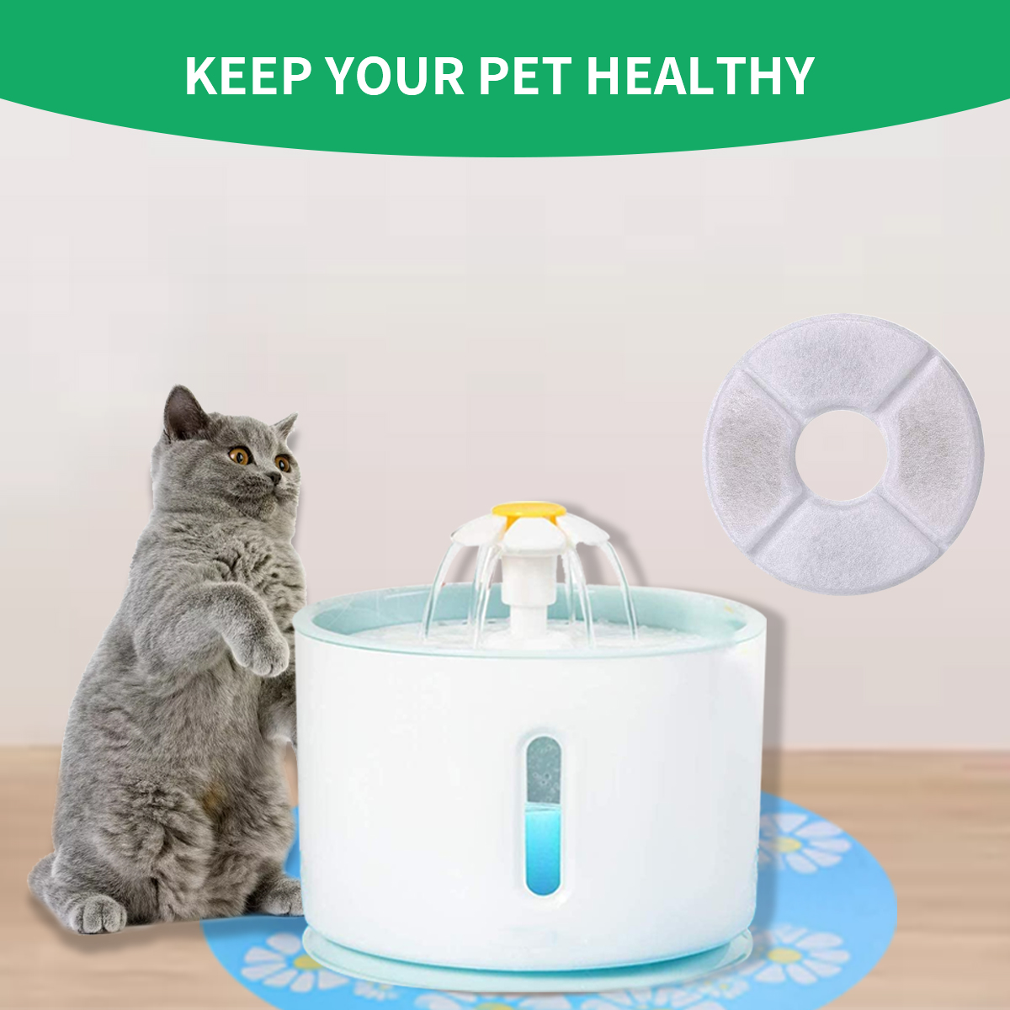
A+页面（具体图片） | 具体要求 | 图片中文案 | 参考链接 | 参考图片
970*600 | 左上方放文案 绿色字体 字体设置排版如参考图片4所示 右下方放上方形滤芯图片 右侧更换饮水机图片换成方形饮水机 小猫不动 | （绿色字体加粗首行字号大一点） PET FOUNTAIN FILTERS（绿色字体加粗第二行字号比首行小点） LET YOUR PET LOVE TO DRINK WATER（绿色字体较浅） |  | 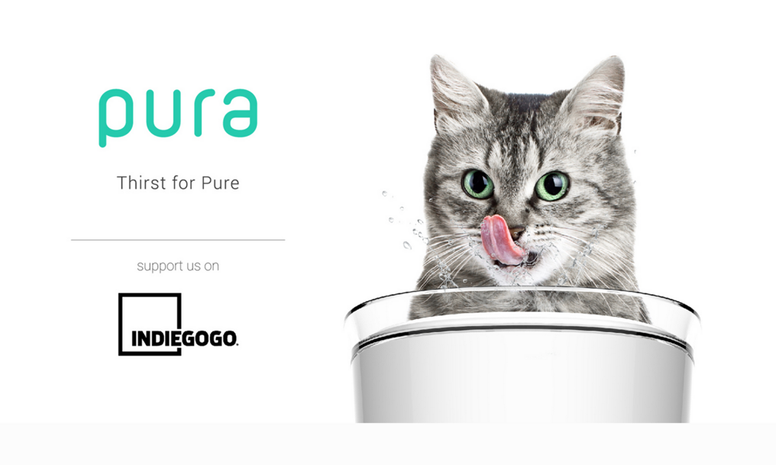
300*300 | 3级碳过滤系统。左边人物图像更换，右边放滤芯图片。 | Ion-exchange Resin- Remove calcium and magnesium ions&Can help to soften water to protect your pets urinary system Activated Carbon -Remove heavy metals, bacteria and chlorine to make water clean and tasty PP Cotton-Protect whole filter to make it work better |  | 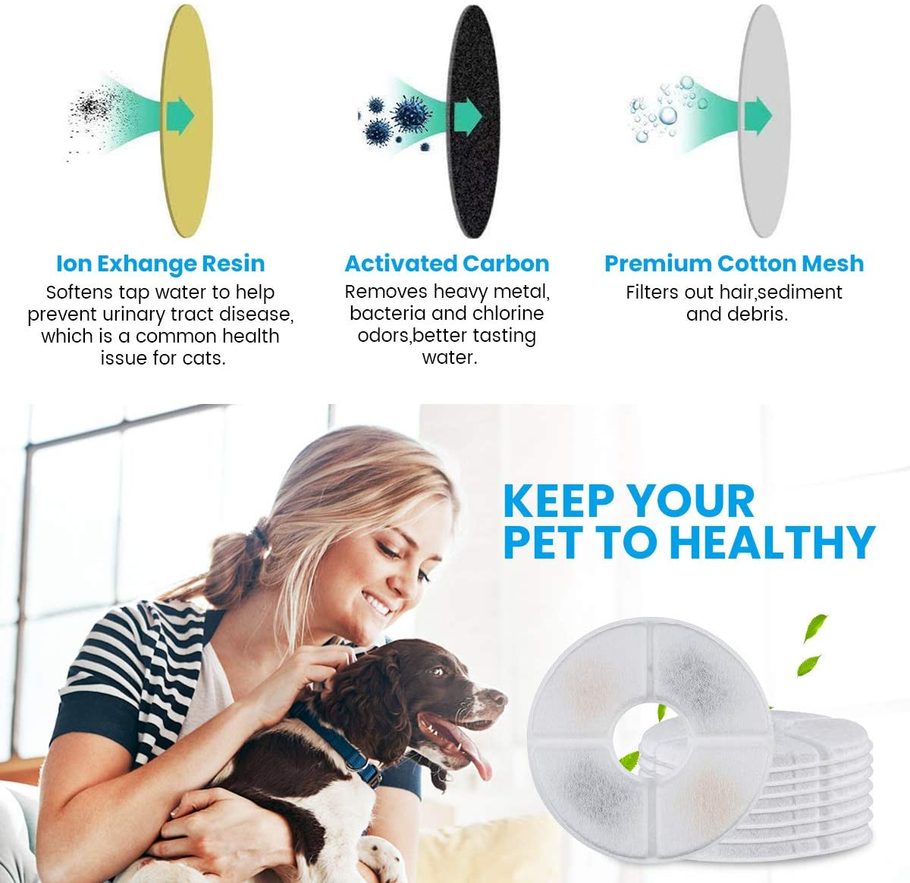
970*600 | 左上方放文案 绿色字体 字体设置排版如参考图片4所示 右下方放上圆形滤芯图片 右侧更换饮水机图片换成圆形饮水机 小猫不动 | （绿色字体加粗首行字号大一点） PET FOUNTAIN FILTERS（绿色字体加粗第二行字号比首行小点） LET YOUR PET LOVE TO DRINK WATER（绿色字体较浅）
场景图参考
 |  

